宜野湾市
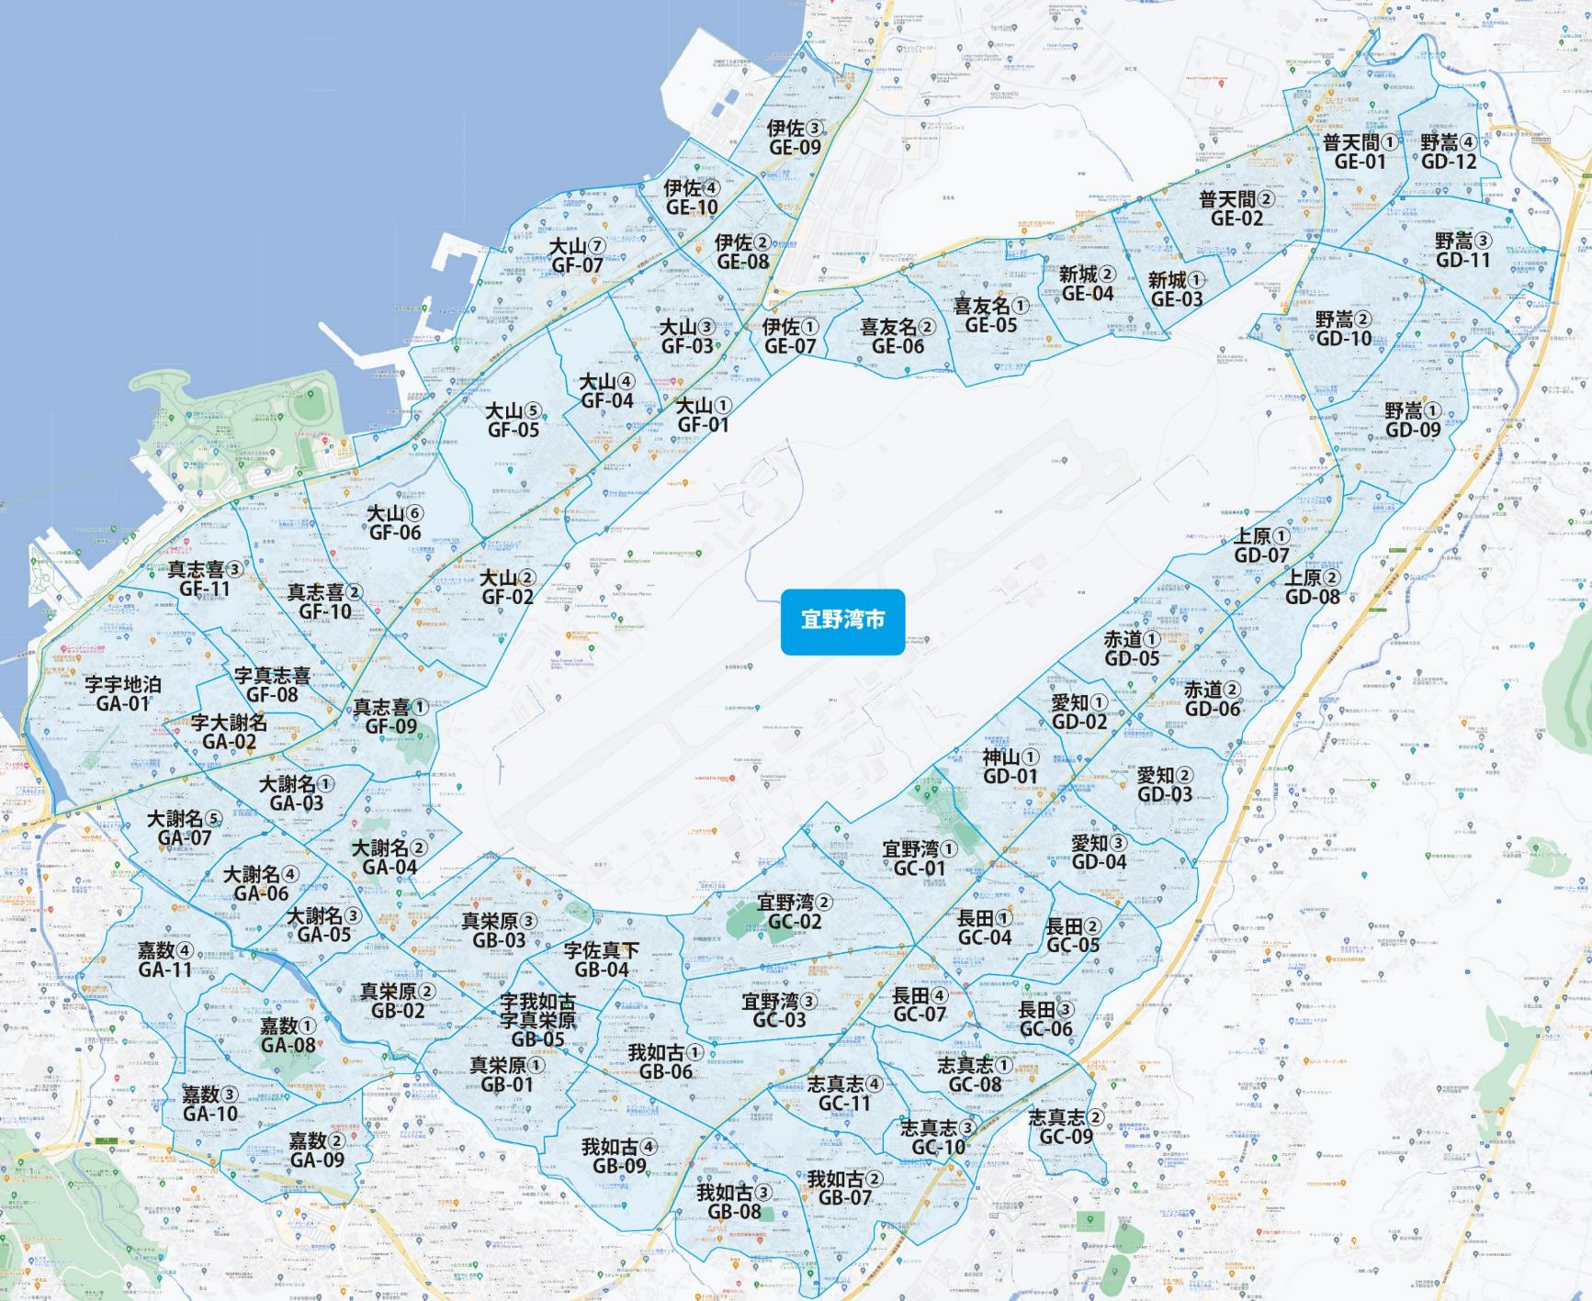

 |  |  |  |  |  |  |  |  | 2025-11-25 |  | 総部数
 |  |  |  |  |  |  |  | ①セグメントを選びます▶ | 軒並 | 配布部数 | 軒並 | 集合 | 戸建
 |  |  |  |  |  |  |  |  | 合計 | 0 | 36420 | 24030 | 12200
▼②選択するエリアに「1」を入力 |  |  |  |  |  |  | ▼②選択するエリアに「1」を入力 |  |  | ▲③合計値が表示されます
選択 | 図番 | 町域 | 配布部数 | 軒並 | 集合 | 戸建 | 選択 | 図番 | 町域 | 配布部数 | 軒並 | 集合 | 戸建
 | GA-01 | 字宇地泊 | 0 | 1450 | 1030 | 420 |  | GD-01 | 神山１丁目 | 0 | 370 | 210 | 160
 | GA-02 | 字大謝名 | 0 | 360 | 250 | 110 |  | GD-02 | 愛知１丁目 | 0 | 240 | 170 | 70
 | GA-03 | 大謝名１丁目 | 0 | 700 | 500 | 200 |  | GD-03 | 愛知２丁目 | 0 | 860 | 600 | 260
 | GA-04 | 大謝名２丁目 | 0 | 490 | 220 | 270 |  | GD-04 | 愛知３丁目 | 0 | 670 | 370 | 300
 | GA-05 | 大謝名３丁目 | 0 | 200 | 90 | 110 |  | GD-05 | 赤道１丁目 | 0 | 350 | 230 | 120
 | GA-06 | 大謝名４丁目 | 0 | 430 | 160 | 270 |  | GD-06 | 赤道２丁目 | 0 | 420 | 230 | 190
 | GA-07 | 大謝名５丁目 | 0 | 730 | 600 | 130 |  | GD-07 | 上原１丁目 | 0 | 480 | 300 | 180
 | GA-08 | 嘉数１丁目 | 0 | 280 | 80 | 200 |  | GD-08 | 上原２丁目 | 0 | 480 | 250 | 230
 | GA-09 | 嘉数２丁目 | 0 | 450 | 280 | 170 |  | GD-09 | 野嵩１丁目 | 0 | 1140 | 800 | 340
 | GA-10 | 嘉数３丁目 | 0 | 570 | 270 | 300 |  | GD-10 | 野嵩２丁目 | 0 | 700 | 350 | 350
 | GA-11 | 嘉数４丁目 | 0 | 500 | 200 | 300 |  | GD-11 | 野嵩３丁目 | 0 | 510 | 240 | 270
 | GB-01 | 真栄原１丁目 | 0 | 910 | 530 | 380 |  | GD-12 | 野嵩４丁目 | 0 | 300 | 50 | 250
 | GB-02 | 真栄原２丁目 | 0 | 710 | 460 | 250 |  | GE-01 | 普天間１丁目 | 0 | 630 | 230 | 280
 | GB-03 | 真栄原３丁目 | 0 | 820 | 570 | 250 |  | GE-02 | 普天間２丁目 | 0 | 760 | 410 | 280
 | GB-04 | 字佐真下 | 0 | 560 | 370 | 190 |  | GE-03 | 新城１丁目 | 0 | 510 | 280 | 230
 | GB-05 | 字我如古 | 0 | 210 | 160 | 50 |  | GE-04 | 新城２丁目 | 0 | 970 | 630 | 340
 | GB-06 | 我如古１丁目 | 0 | 1010 | 750 | 260 |  | GE-05 | 喜友名１丁目 | 0 | 570 | 350 | 220
 | GB-07 | 我如古２丁目 | 0 | 1330 | 1180 | 150 |  | GE-06 | 喜友名２丁目 | 0 | 480 | 250 | 230
 | GB-08 | 我如古３丁目 | 0 | 430 | 330 | 100 |  | GE-07 | 伊佐１丁目 | 0 | 130 | 90 | 40
 | GB-09 | 我如古４丁目 | 0 | 560 | 320 | 240 |  | GE-08 | 伊佐２丁目 | 0 | 520 | 470 | 50
 | GC-01 | 宜野湾１丁目 | 0 | 840 | 300 | 540 |  | GE-09 | 伊佐３丁目 | 0 | 580 | 420 | 160
 | GC-02 | 宜野湾２丁目 | 0 | 880 | 690 | 190 |  | GE-10 | 伊佐４丁目 | 0 | 340 | 340 | 0
 | GC-03 | 宜野湾３丁目 | 0 | 930 | 750 | 180 |  | GF-01 | 大山１丁目 | 0 | 240 | 160 | 80
 | GC-04 | 長田１丁目 | 0 | 460 | 290 | 170 |  | GF-02 | 大山２丁目 | 0 | 590 | 390 | 200
 | GC-05 | 長田２丁目 | 0 | 170 | 110 | 60 |  | GF-03 | 大山３丁目 | 0 | 640 | 450 | 190
 | GC-06 | 長田３丁目 | 0 | 440 | 220 | 220 |  | GF-04 | 大山４丁目 | 0 | 260 | 100 | 160
 | GC-07 | 長田４丁目 | 0 | 420 | 300 | 120 |  | GF-05 | 大山５丁目 | 0 | 220 | 100 | 120
 | GC-08 | 志真志１丁目 | 0 | 790 | 730 | 60 |  | GF-06 | 大山６丁目 | 0 | 630 | 460 | 170
 | GC-09 | 志真志２丁目 | 0 | 560 | 440 | 120 |  | GF-07 | 大山７丁目 | 0 | 150 | 150 | 0
 | GC-10 | 志真志３丁目 | 0 | 660 | 560 | 100 |  | GF-08 | 字真志喜 | 0 | 280 | 220 | 60
 | GC-11 | 志真志４丁目 | 0 | 530 | 300 | 230 |  | GF-09 | 真志喜１丁目 | 0 | 350 | 190 | 160
 |  |  |  |  |  |  |  | GF-10 | 真志喜２丁目 | 0 | 810 | 740 | 70
 |  |  |  |  |  |  |  | GF-11 | 真志喜３丁目 | 0 | 860 | 760 | 100

